【画面仕様書】_日本語共通パーツ
画面仕様書 |  |  | 画面名称 | 日本語TOP共通パーツ |  |  |  | 改訂日 | 2016-04-01 |  |  | 改訂者 |  | 上田啓弘
 |  |  | 物理名称 | ./index.html
 |  |  | 備考

レイアウト

①
②
③
 | <レイアウト> | ※構成は同画面のワイヤーフレームを確認ください |  |  | ■概要
 |  |  |  |  | 日本語トップページ共通パーツのヘッダーに関しての仕様
 |  |  |  |  | ※PC版コンテンツ
 |  |  |  |  | ※スマホ版コンテンツは青字で表記

④
 |  |  |  |  | ■画面遷移元
 |  |  |  |  | 1 |  | 各ページのヘッダーのロゴ「税理士法人TGN それいゆ」ボタンより遷移
 |  |  |  |  | 2 |  | 英語TOP画面の「JAPANESE」より遷移
①
⑥
④
 |  |  |  |  | ■画面遷移先
 | スマホ版ヘッダー ハンバーガーメニュー未展開時
 |  |  |  |  | No |  | 項目名 |  |  | 属性 | 遷移先画面名 |  | 物理パス
 |  |  |  |  | 1 |  | 税理士法人TGN それいゆ |  |  | リンク | 日本語TOP※1 |  | ./index.html
 |  |  |  |  |  |  |  |  |  |  |  |  | ./sp/index.html
①
⑤
 |  |  |  |  | 2 |  | 当社のお客様専用ページ |  |  | リンク | 日本語TOPのお客様専用ページ※2 |  | ./index.html

 |  |  |  |  | 3 |  | ENGLISH |  |  | ボタン | 英語TOP画面及び、英語TOP_SP画面※3 |  | ./english/index.html
 | スマホ版ヘッダー ハンバーガーメニュー展開時 |  |  |  |  |  |  |  |  |  |  |  | ./sp/english/index.html
 |  |  |  |  | 4 |  | グローバルナビ |  |  | リンク | 日本語TOPの各項目※4 |  | ./index.html
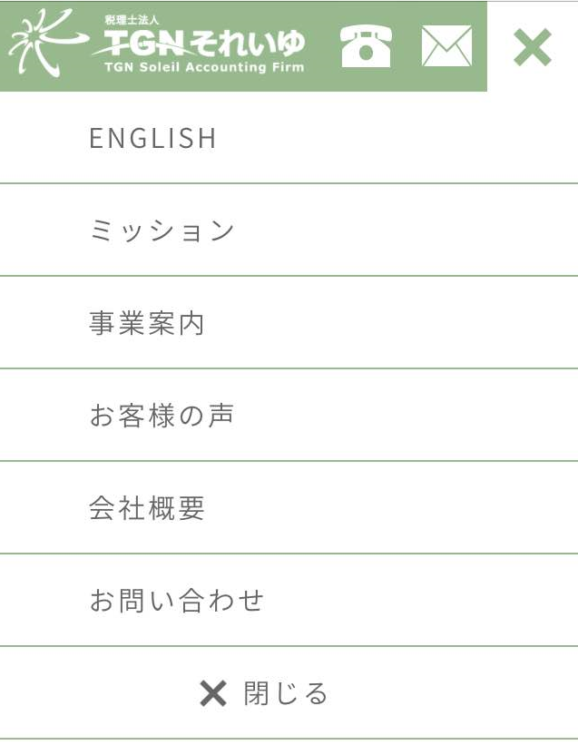
 |  |  |  |  | 5 |  | 電話アイコン |  |  | リンク | TGN それいゆへ電話※5 |  | 0362252665
 |  |  |  |  | 6 |  | メールアイコン |  |  | リンク | 日本語TOPのお問い合わせフォーム※6 |  | ./index.html
④

 |  |  |  |  | ※1 | スマホ版ではスマホの日本語TOPページへ遷移。
 |  |  |  |  | ※2 | スマホ版ではお客様専用ページは未実装。
 |  |  |  |  | ※3 | スマホ版ではハンバーガーメニュー内に実装。ハンバーガーメニューに関しては画面項目参照。
 |  |  |  |  | ※4 | スマホ版ではハンバーガーメニューとし、「ENGLISH」を含め、実装している。
 |  |  |  |  |  | 項目の詳細に関しては、画面項目を参照
 |  |  |  |  | ※5 | スマホ版のみの実装
 |  |  |  |  | ※6 | スマホ版のみの実装

 |  |  |  |  | ■画面項目

 |  |  |  |  | 1. 税理士法人 TGN それいゆ TGN Soleil Accounting Firm
 |  |  |  |  |  | 打ち合わせで確定したロゴを使用。PC版ではクリックすることで、日本語TOP画面へ遷移する。各ページ共通。
 |  |  |  |  |  | スマホ版も同様の仕様でタップすることで、日本語TOP_SP画面へ遷移する。

 |  |  |  |  | 2. 当社のお客様専用ページ
 |  |  |  |  |  | フッターの「お客様専用ページ」へ遷移。当社のお客様専用ページに関しては別途フッターの項目で記載。
 |  |  |  |  |  | スマホ版では、打合せにて未実装。

 |  |  |  |  | 3.ENGLISH
 |  |  |  |  |  | PC版では「ENGLISH」ボタンをクリックすることで、英語TOP画面へ遷移する。
 |  |  |  |  |  | スマホ版はハンバーガーメニューより選択可能。

画面仕様書 |  |  | 画面名称 | 日本語TOP共通パーツ |  |  |  | 改訂日 | 2016-04-01 |  |  | 改訂者 |  | 上田啓弘
 |  |  | 物理名称 | ./index.html |  |  |  | システム名称
 |  |  | 備考

レイアウト

 | <レイアウト> | ※構成は同画面のワイヤーフレームを確認ください |  |  | ■画面項目
 |  |  |  |  | 4. 電話番号
 |  |  |  |  |  | PC版では電話番号を記述している。また、「土日･夜間もお問い合わせ受付中!」を明記。
 |  |  |  |  |  | スマホ版では、電話アイコンをヘッダーに実装。文言は未表記。

 |  |  |  |  | 5. グローバルナビ
 |  |  |  |  |  | 打合せで確定した「ミッション」「事業内容」「お客様の声」「それいゆ通信」「お問い合わせ」
 |  |  |  |  |  | を実装。クリックした際に、日本語TOPページの各項目へ遷移する。
 |  |  |  |  |  | 「それいゆ通信」のみそれいゆ通信画面へ遷移する。
 |  |  |  |  |  | マウスオンすると下線で選択している項目を強調する。
 |  |  |  |  |  | ヘッダーは各画面共通で、スクロール時も固定して表示される。
 |  |  |  |  |  | スマホ版は次のハンバーガーメニューを参照。

 |  |  |  |  | 6. ハンバーガーメニュー
 |  |  |  |  |  | 打合せで確定した「ENGLISH」「ミッション」「事業案内」「お客様の声」「会社概要」「お問い合
 |  |  |  |  |  | わせ」「閉じる」を表示している。左記の画像のように「MENU」をタップすると項目が一覧で展開
 |  |  |  |  |  | する。展開時に「×」もしくは、「閉じる」を選択することで、未展開時へ戻る。
 |  |  |  |  |  | 打合せにて「ENGLISH」はメニューの先頭へ配置している。
 |  |  |  |  |  | 項目タップすることで、対応する日本語TOP_SP画面の各項目へ遷移する。
 |  |  |  |  |  | 「ENGLISH」のみ英語TOP_SP画面へ遷移する。
 |  |  |  |  |  | スマホ版では打合せにて「それいゆ通信」へのリンクはPC版のみとし、未実装。
 |  |  |  |  |  | スマホ版のヘッダーも各画面共通で、スクロール時も固定して表示される。

 |  |  |  |  | 7. 電話アイコン
 |  |  |  |  |  | スマホ版は打合せにて、電話アイコンからお問い合わせを行えるように実装。
 |  |  |  |  |  | タップするこで、発信することが可能。

 |  |  |  |  | 8. メールアイコン
 |  |  |  |  |  | スマホ版は打合せにて、メールアイコンからお問い合わせフォームへの誘導すように実装。
 |  |  |  |  |  | タップすることで、日本語TOP_SP画面へ遷移。

画面仕様書 |  |  | 画面名称 | 日本語TOP共通パーツ |  |  |  | 改訂日 | 2016-04-01 |  |  | 改訂者 |  | 上田啓弘
 |  |  | 物理名称 | ./index.html |  |  |  | システム名称
 |  |  | 備考

レイアウト

②
③
 | <レイアウト> | ※構成は同画面のワイヤーフレームを確認ください |  |  | ■概要
 |  |  |  |  | 日本語トップページのお客様専用ページの仕様
 |  |  |  |  | ※PC版コンテンツ
①
 |  |  |  |  | ※スマホ版はお客様専用ページは打合せにて未実装としている。

④
⑤
⑥
 |  |  |  |  | ■画面遷移元
 |  |  |  |  | 1 |  | ヘッダーのグローバルナビ項目より、「当社のお客様専用ページ」より遷移
 |  |  |  |  | 2 |  | フッターの項目より、「お客様専用ページ」より遷移

 |  |  |  |  | ■画面遷移先

 |  |  |  |  | No |  | 項目名 |  |  | 属性 | 遷移先画面名 |  |  | 物理パス
 |  |  |  |  | 1 |  | 社長専用ページ |  |  | リンク | 社長メニュー |  |  | https://presidentasp.tkc.co.jp/PresidentASP/PresidentASPDeploy/PresidentASP.htm

 |  |  |  |  | 2 |  | お役立ちコーナー |  |  | リンク | お役立ちコーナー |  |  | http://www.123.tkcnf.or.jp/ContentsDelivery/Redirector.aspx?key=%3C-F%3C%3CF7RKQ%27

 |  |  |  |  | 3 |  | 経営革新等支援機関 |  |  | リンク | 経営革新等支援機関 |  |  | http://www.tkcnf.or.jp/automatic/shienkikan.html

 |  |  |  |  | 4 |  | 経営改善計画の策定支援 |  |  | リンク | 経営改善計画の策定支援 |  |  | http://www.tkcnf.or.jp/automatic/kaizen_c.html

 |  |  |  |  | 5 |  | 経営戦略者システムQ&A |  |  | リンク | TKCシステムQ&A |  |  | https://www.prft.tkc.co.jp/SystemqaCC/Main/SystemList.aspx?cds=%3CMF7%3CKE%27

 |  |  |  |  | 6 |  | FX4クラウドの紹介 |  |  | リンク | 統合型会計情報システムFX4クラウド |  |  | http://www.tkcnf.or.jp/automatic/fx4cloud/index.html

 |  |  |  |  | ■画面項目
 |  |  |  |  | 1. お客様専用ページ
 |  |  |  |  |  | 「お客様専用ページ」の見出しを表示。

 |  |  |  |  | 2. お客様専用ページ各項目 | お客様専用ページの各項目
 |  |  |  |  |  | 打合せにより確定した6つのお客様専用ページの項目を現行サイトから踏襲。詳細は画面遷移先を
 |  |  |  |  |  | 参照。クリックすることで各遷移先へリンクし、別ウィンドウにて表示する。

画面仕様書 |  |  | 画面名称 | 日本語TOP共通パーツ |  |  |  | 改訂日 | 2016-04-01 |  |  | 改訂者 |  | 上田啓弘
 |  |  | 物理名称 | ./index.html |  |  |  | システム名称
 |  |  | 備考

レイアウト

②
⑤
フッターメニューの項目を表示
 | <レイアウト> | ※構成は同画面のワイヤーフレームを確認ください |  |  | ■概要
 |  |  |  |  | 日本語トップページのフッター、TOPへ戻るボタンの仕様
 |  |  |  |  | ※PC版コンテンツ
③
⑥
⑧
 |  |  |  |  | ※スマホ版コンテンツは青字で表記
①
④
⑦
 |  |  |  |  | ■画面遷移元
 |  |  |  |  | 1 |  | 特になし
⑨

 |  |  |  |  | ■画面遷移先

 |  |  |  |  | No |  | 項目名 |  |  | 属性 | 遷移先画面名 |  |  | 物理パス
 | スマホ版ヘッダー |  |  |  | 1 |  | MAP |  |  | リンク | 日本語TOPの会社概要地図イラスト※1 |  |  | ./index.html
 |  |  |  |  |  |  |  |  |  |  |  |  |  | GoogleMap
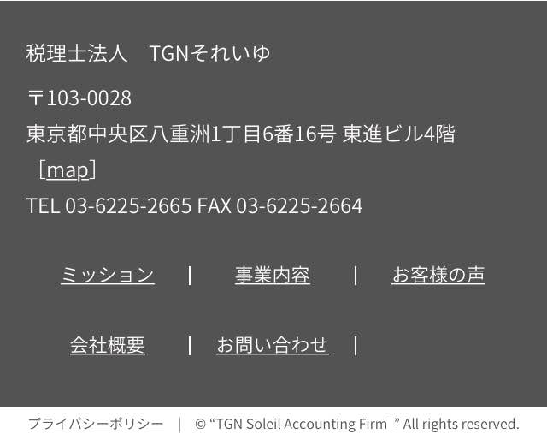
 |  |  |  |  | 2 |  | ミッション |  |  | リンク | 日本語TOPのミッション |  |  | ./index.html
 |  |  |  |  | 3 |  | 事業内容 |  |  | リンク | 日本語TOPの事業内容 |  |  | ./index.html
 |  |  |  |  | 4 |  | 会社概要 |  |  | リンク | 日本語TOPの会社概要 |  |  | ./index.html
 |  |  |  |  | 5 |  | お客様の声 |  |  | リンク | 日本語TOPのお客様の声 |  |  | ./index.html
 |  |  |  |  | 6 |  | それいゆ通信 |  |  | リンク | それいゆ通信画面 |  |  | ./soleilr/index.html
 |  |  |  |  | 7 |  | お問い合わせ |  |  | リンク | 日本語TOPのお問い合わせ |  |  | ./index.html
①
 |  |  |  |  | 8 |  | お客様専用ページ |  |  | リンク | 日本語TOPのお客様専用ページ※2 |  |  | ./index.html
⑩
 |  |  |  |  | 9 |  | プライバシーポリシー |  |  | リンク | プライバシーポリシー画面※3 |  |  | ./privacy/index.html
 |  |  |  |  |  |  |  |  |  |  |  |  |  | ./sp/privacy/index.html
 |  |  |  |  | 10 |  | TEL |  |  | リンク | 電話番号※4 |  |  | 0362252665
②
③
⑤
⑦
④
 |  |  |  |  | ※1 | スマホ版はGoogleMapへ遷移
 |  |  |  |  | ※2 | スマホ版は未実装
 |  |  |  |  | ※3 | スマホ版はプライバシーポリシー_SP画面へ遷移
 |  |  |  |  | ※3 | スマホ版のみ実装

⑨
 |  |  |  |  | ■画面項目
 |  |  |  |  | 1. 税理士法人 TGN それいゆの項目
 |  |  |  |  |  | 社名、住所、TEL、FAXを表記。
 |  |  |  |  |  | 打合せより確定した、MapはPC版は地図イラストへの遷移、スマホ版はGoogleMapの遷移する。
 |  |  |  |  |  | スマホ版のみTELからのダイヤルが可能。

 |  |  |  |  | 2. 日本語TOPメニュー項目
 |  |  |  |  |  | PC版はグローバルナビと同様の項目を表記。クリック時もグローバルナビと同様に対応する各項目へ遷移する。
 |  |  |  |  |  | スマホ版はハンバーガーメニューにある項目を表記(ENGLISH以外)。タップ時もハンバーガーメニュー同様に各対応
 |  |  |  |  |  | する項目へ遷移する。

 |  |  |  |  | 3. プライバシーポリシー
 |  |  |  |  |  | PC版はクリックするとプライバシーポリシー画面へ遷移する。
 |  |  |  |  |  | スマホ版はタップするとプライバシーポリシー_SP画面へ遷移する。

画面仕様書 |  |  | 画面名称 | 日本語TOP共通パーツ |  |  |  | 改訂日 | 2016-04-01 |  |  | 改訂者 |  | 上田啓弘
 |  |  | 物理名称 | ./index.html |  |  |  | システム名称
 |  |  | 備考

レイアウト

 | <レイアウト> | ※構成は同画面のワイヤーフレームを確認ください |  |  | ■概要
 |  |  |  |  | 日本語トップページのTOPへ戻るボタンの仕様
 | PC版のみTOPへ戻るボタン |  |  |  | ※PC版コンテンツ
 |  |  |  |  | ※スマホ版は未実装
①
 |  |  |  |  | ■画面遷移元
 |  |  |  |  | 1 |  | 特になし

 |  |  |  |  | ■画面遷移先

 |  |  |  |  | No |  | 項目名 |  |  | 属性 | 遷移先画面名 |  |  | 物理パス
 |  |  |  |  | 1 |  | TOPへ |  |  | リンク | 対象ページのTOP※1 |  |  | ./index.html

 |  |  |  |  | ※1 | 打合せにて確定した、日本語TOP、お客様の声画面のみ実装。

 |  |  |  |  | ■画面項目
 |  |  |  |  | 1. TOPへ
 |  |  |  |  |  | 画面を下へスクロールした際に、画面右下に表示される。
 |  |  |  |  |  | クリックすると対象画面の一番上まで遷移する。

【画面仕様書】_日本語TOP_PC
画面仕様書 |  |  | 画面名称 | 日本語TOP画面 |  |  |  | 改訂日 | 2016-03-31 |  |  | 改訂者 |  | 上田啓弘
 |  |  | 物理名称 | ./index.html
 |  |  | 備考

レイアウト

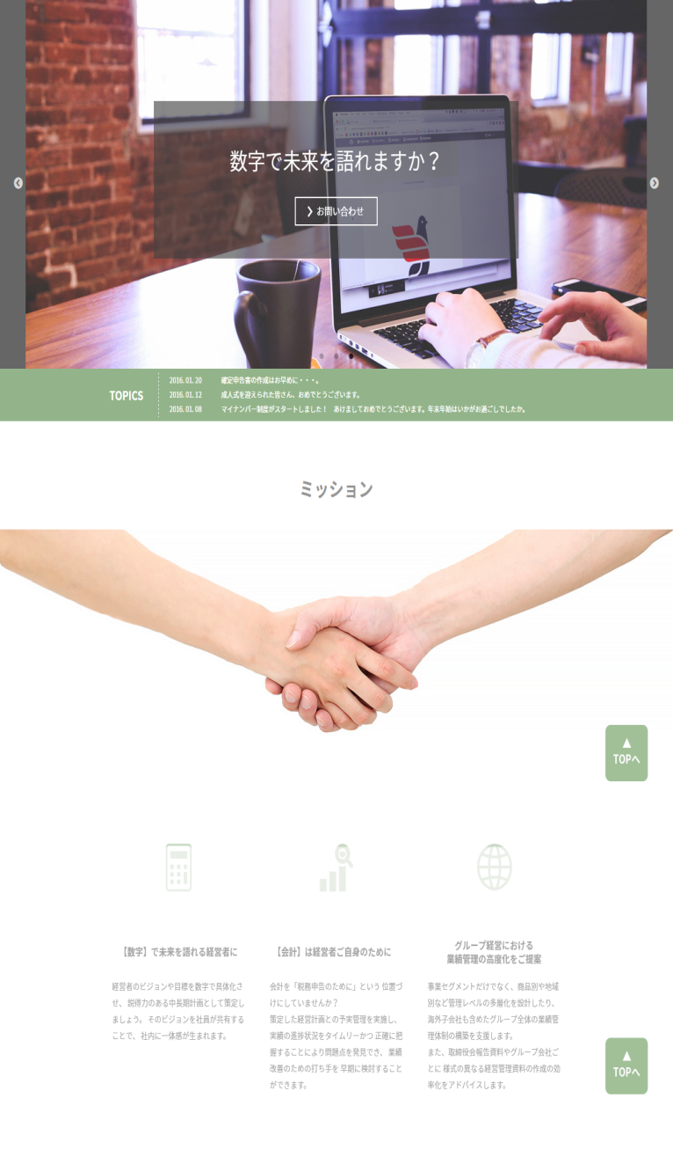
 | <レイアウト> | ※構成は同画面のワイヤーフレームを確認ください |  |  | ■概要
 |  |  |  |  | 日本語トップページのコンテンツの仕様。ヘッダー、フッターに関しては別シートを参照
 |  |  |  |  | ※PC版コンテンツ
 |  |  |  |  | ※スマホ版コンテンツは青字で表記

 |  |  |  |  | ■画面遷移元
 |  |  |  |  | 1 |  | 各ページのヘッダーのロゴ「税理士法人TGN それいゆ」ボタンより遷移
 |  |  |  |  | 2 |  | ヘッダーのグローバルナビ、フッターの「ミッション」より遷移
①
 |  |  |  |  | ■画面遷移先

 |  |  |  |  | No |  | 項目名 |  |  | 属性 | 遷移先画面名 |  | 物理パス
 |  |  |  |  | 1 |  | メインビジュアルのお問い合わせ |  |  | リンク | 日本語TOPのお問い合わせ項目 |  | ./index.html

最新3件のTOPICSを表示
 |  |  |  |  | ■画面項目

 |  |  |  |  | 1. メインビジュアル
 |  |  |  |  |  | 「会計は経営者ご自身のために」「グループ経営における業績管理の高度化をご提案」
 |  |  |  |  |  | 「数字で未来を語れますか？」のイメージに対応する画像がスライドする。
 |  |  |  |  |  | 各キャッチコピーの「お問い合わせ」を押すことで、お問い合わせフォームへ遷移する。
 |  |  |  |  |  | スマホ版も同様の仕様

 |  |  |  |  | 2. TOPICS
 |  |  |  |  |  | 最新のTOPICS ３件を表示する。スマホ版に関しては、最新１件の表示とする。
 |  |  |  |  |  | ※TOPICSのPC版、スマホ版の更新方法に関しては、更新マニュアルを参照

 |  |  |  |  | 3.ミッション
 |  |  |  |  |  | 「ミッション」のタイトルを表示
 |  |  |  |  |  | TGN それいゆのミッション３件を横一列に表示する。
 |  |  |  |  |  | スマホ版は縦に３件表示する。また、イメージ画像は使用していない。

TGN それいゆの３っつのミッションを表示

画面仕様書 |  |  | 画面名称 | 日本語TOP画面 |  |  |  | 改訂日 | 2016-03-31 |  |  | 改訂者 |  | 上田啓弘
 |  |  | 物理名称 | ./index.html |  |  |  | システム名称
 |  |  | 備考

レイアウト

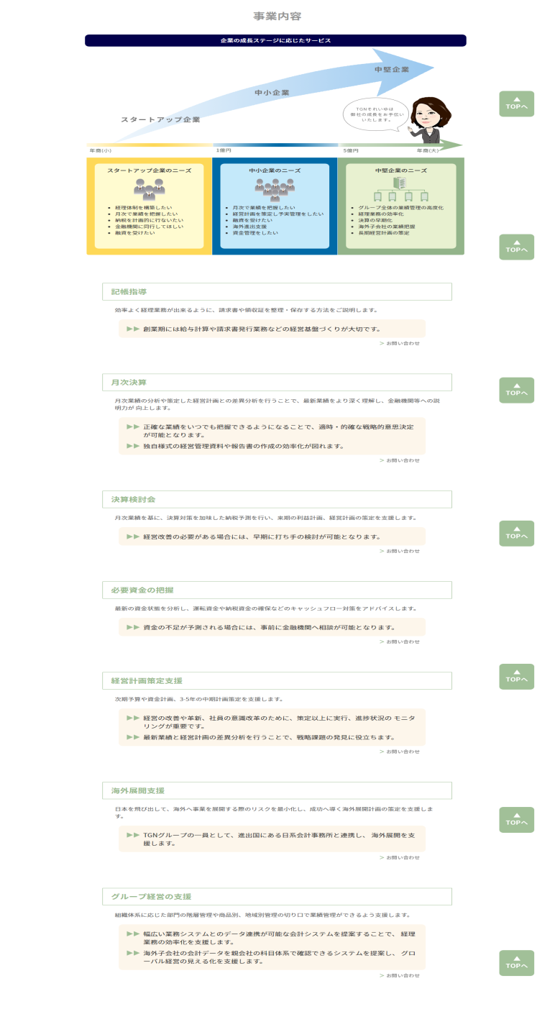
 | <レイアウト> | ※構成は同画面のワイヤーフレームを確認ください |  |  | ■概要
 |  |  |  |  | 日本語トップページのコンテンツの仕様。ヘッダー、フッターに関しては別シートを参照
 |  |  |  |  | ※PC版コンテンツ
 |  |  |  |  | ※スマホ版コンテンツは青字で表記

 |  |  |  |  | ■画面遷移元
 |  |  |  |  | 1 |  | ヘッダーのグローバルナビ、フッターの「事業内容」より遷移

①
 |  |  |  |  | ■画面遷移先

 |  |  |  |  | No |  | 項目名 |  |  | 属性 | 遷移先画面名 |  |  | 物理パス
 |  |  |  |  | 1 |  | 各ニーズの項目 |  |  | リンク | 日本語TOPの詳細項目 |  |  | ./index.html
 |  |  |  |  | 2 |  | お問い合わせ |  |  | リンク | 日本語TOPのお問い合わせ |  |  | ./index.html

②
 |  |  |  |  | ※スマホ版は上記リンクは実装なし。

 |  |  |  |  | ■画面項目
 |  |  |  |  | 1. 事業内容
 |  |  |  |  |  | 事業内容の見出しを表示
②
 |  |  |  |  | 2. 事業内容のイラスト
 |  |  |  |  |  | 成長ステージに合わせたイメージをイラストで表示する。スマホ版はイラストの表示はない。
②
各ニーズの詳細を表示
 |  |  |  |  | 3. 各成長ステージのニーズ
 |  |  |  |  |  | 各ステージのニーズを表示する。項目にマウスを乗せると各ステージの色が変わり、項目に下線が表示される。
 |  |  |  |  |  | クリックすると各ニーズに対応する詳細項目へ遷移する。
②
 |  |  |  |  |  | ※スマホ版はイラストの実装がないため、ニーズの遷移も未実装

 |  |  |  |  | 4. 各ニーズの詳細項目
 |  |  |  |  |  | 対応するニーズの詳細項目が表示されている。画面項目2のニーズから遷移した場合、対象の項目が強調される。
 |  |  |  |  |  | スマホ版は項目の見出しのみ表示されている。開閉式となっており、タップすることで詳細項目の表示、非表示
②
 |  |  |  |  |  | を行う。

 |  |  |  |  | 5. お問い合わせ
 |  |  |  |  |  | TOPページ下のお問い合わせフォームへ遷移する。

②

②

画面仕様書 |  |  | 画面名称 | 日本語TOP画面 |  |  |  | 改訂日 | 2016-03-31 |  |  | 改訂者 |  | 上田啓弘
 |  |  | 物理名称 | ./index.html |  |  |  | システム名称
 |  |  | 備考

レイアウト

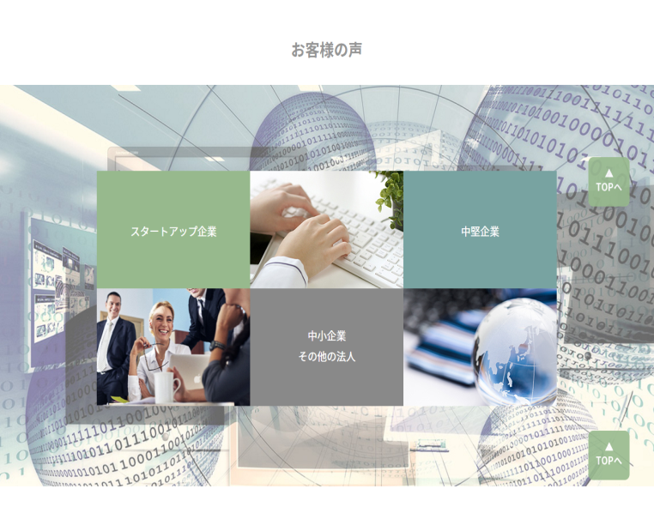
 | <レイアウト> | ※構成は同画面のワイヤーフレームを確認ください |  |  | ■概要
 |  |  |  |  | 日本語トップページのコンテンツの仕様。ヘッダー、フッターに関しては別シートを参照
 |  |  |  |  | ※PC版コンテンツ
 |  |  |  |  | ※スマホ版コンテンツは青字で表記

①
③
 |  |  |  |  | ■画面遷移元
 |  |  |  |  | 1 |  | ヘッダーのグローバルナビ、フッターの「お客様の声」より遷移
 |  |  |  |  | 2 |  | ヘッダーのグローバルナビ、フッターの「会社概要」より遷移

 |  |  |  |  | ■画面遷移先

 |  |  |  |  | No |  | 項目名 |  |  | 属性 | 遷移先画面名 |  |  | 物理パス
 |  |  |  |  | 1 |  | スタートアップ企業 |  |  | リンク※4 | お客様の声のスタートアップ企業※1 |  |  | ./customer/index.html
 |  |  |  |  |  |  |  |  |  |  |  |  |  | ./sp/customer/index.html
 |  |  |  |  | 2 |  | 中小企業その他の法人 |  |  | リンク※4 | お客様の声の中小企業その他の法人※2 |  |  | ./customer/index.html
②
 |  |  |  |  |  |  |  |  |  |  |  |  |  | ./sp/customer/index.html
 |  |  |  |  | 3 |  | 中堅企業 |  |  | リンク※4 | お客様の声の中堅企業※3 |  |  | ./customer/index.html
 |  |  |  |  |  |  |  |  |  |  |  |  |  | ./sp/customer/index.html

 |  |  |  |  | ※1 |  | スマホ版はお客様の声_SP画面のスタートアップ企業へ遷移
 |  |  |  |  | ※2 |  | スマホ版はお客様の声_SP画面の中小企業その他の法人へ遷移
 |  |  |  |  | ※3 |  | スマホ版はお客様の声_SP画面の中堅企業へ遷移
 | スマホ版 |  |  |  | ※4 |  | スマホ版はボタンで表示する。
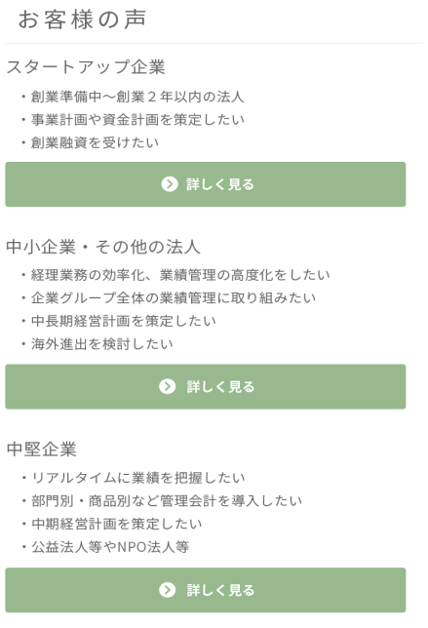
①
 |  |  |  |  | ■画面項目
 |  |  |  |  | 1. お客様の声
 |  |  |  |  |  | お客様の声の見出しを表示

 |  |  |  |  | 2. 各成長ステージのニーズ | 各ステージのお客様の声
 |  |  |  |  |  | マウスオンすると上スタートアップ企業、中堅企業は横回転、中小企業その他の法人は縦回転し、詳細を表示する。
 |  |  |  |  |  | クリックするとお客様の声の対応するステージへ遷移する。
 |  |  |  |  |  | ※スマホ版はボタンをタップするとお客様の声_SP画面へ遷移
②

③

画面仕様書 |  |  | 画面名称 | 日本語TOP画面 |  |  |  | 改訂日 | 2016-03-31 |  |  | 改訂者 |  | 上田啓弘
 |  |  | 物理名称 | ./index.html |  |  |  | システム名称
 |  |  | 備考

レイアウト

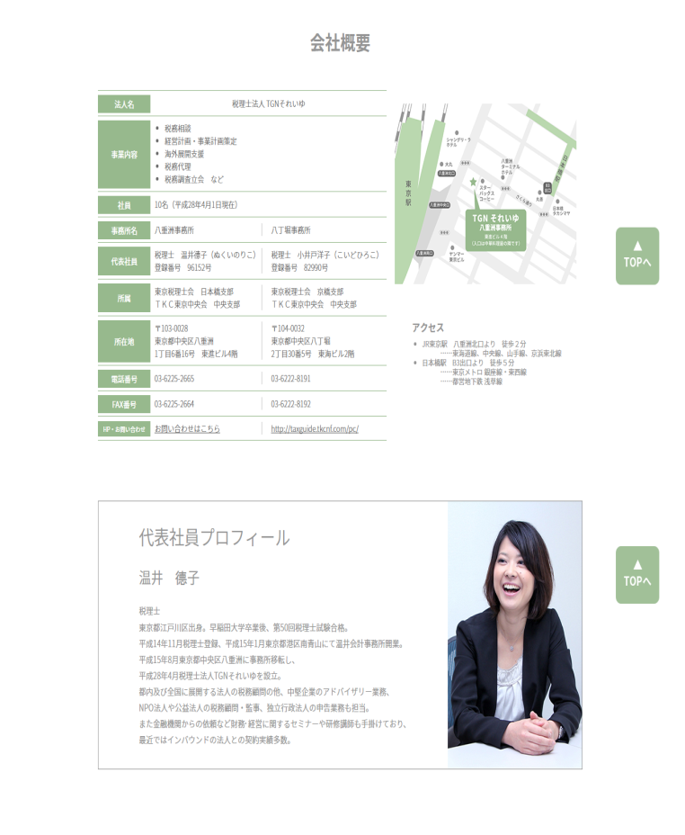
 | <レイアウト> | ※構成は同画面のワイヤーフレームを確認ください |  |  | ■概要
 |  |  |  |  | 日本語トップページのコンテンツの仕様。ヘッダー、フッターに関しては別シートを参照
 |  |  |  |  | ※PC版コンテンツ
 |  |  |  |  | ※スマホ版コンテンツは青字で表記

 |  |  |  |  | ■画面遷移元
 |  |  |  |  | 1 |  | ヘッダーのグローバルナビ、フッターの「会社概要」より遷移

会社概要を表示
 |  |  |  |  | ■画面遷移先

 |  |  |  |  | No |  | 項目名 |  |  | 属性 | 遷移先画面名 |  |  | 物理パス
 |  |  |  |  | 1 |  | お問い合わせはこちら |  |  | リンク | 日本語TOPのお問い合わせ |  |  | ./index.html
 |  |  |  |  | 2 |  | 小井戸先生HP |  |  | リンク | 小井戸先生HP |  |  | http://taxguide.tkcnf.com/pc/

①
②
 |  |  |  |  | ■画面項目
 |  |  |  |  | 1. 会社概要
 |  |  |  |  |  | 会社概要の見出しを表示

代表社員プロフィールの表示
 |  |  |  |  | 2. 会社概要の詳細項目 | 会社概要各項目
 |  |  |  |  |  | 法人名、事業内容、社員、事務所名、代表社員、所属、所在地、電話番号、FAX番号、HP・お問い合わせ
 |  |  |  |  |  | の各項目を表記する。左側は温井先生、右側は小井戸先生の会社概要とする。
 |  |  |  |  |  | HP・お問い合わせに関して、温井先生は日本語TOPのお問い合わせフォームへ、小井戸先生は小井戸先生の
 |  |  |  |  |  | HPへリンクする。

 |  |  |  |  | 3. 地図イラスト
 |  |  |  |  |  | 大丸、高島屋、丸善を含めたイラストを使用している。

 |  |  |  |  | 4. アクセス
 |  |  |  |  |  | JR東京駅八重洲口、日本橋駅B3出口からの案内を表記している。

 |  |  |  |  | 5. 代表社員プロフィール
 |  |  |  |  |  | 代表社員プロフィールは受領した文章を使用している。
 |  |  |  |  |  | 現状温井先生のみのプロフィールだが、更新マニュアルにて追加を行う。
 |  |  |  |  |  | ※更新方法は更新マニュアルを参照して下さい。スマホ版も同様。

 |  |  |  |  | 6. スマホ版表示
 |  |  |  |  |  | スマホ版の会社概要は上から、地図、アクセス、会社概要、代表社員プロフィールとする。

画面仕様書 |  |  | 画面名称 | 日本語TOP画面 |  |  |  | 改訂日 | 2016-03-31 |  |  | 改訂者 |  | 上田啓弘
 |  |  | 物理名称 | ./index.html |  |  |  | システム名称
 |  |  | 備考

レイアウト

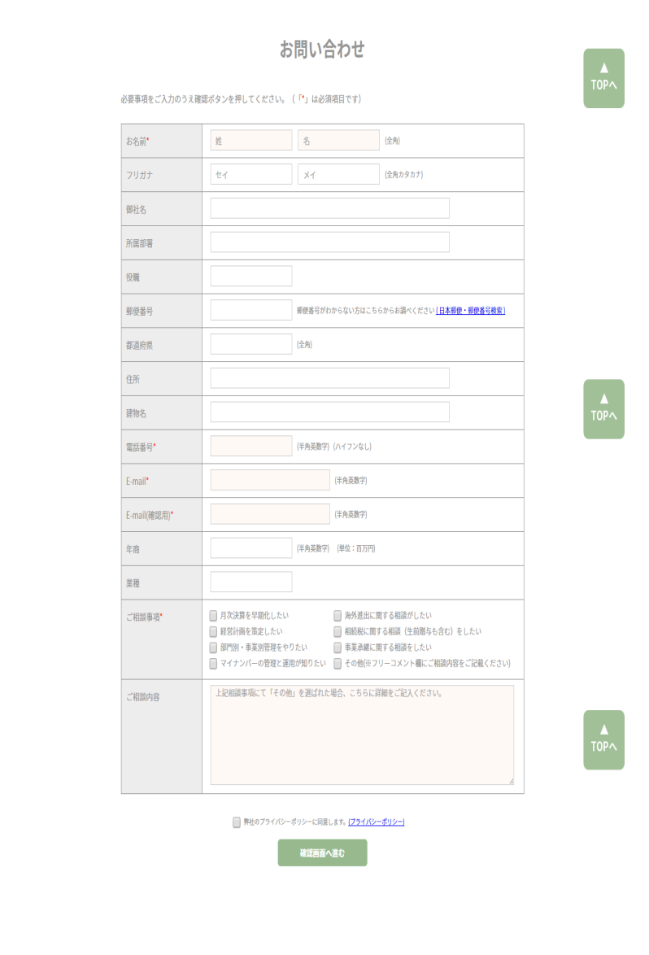
 | <レイアウト> | ※構成は同画面のワイヤーフレームを確認ください |  |  | ■概要
 |  |  |  |  | 日本語トップページのコンテンツの仕様。ヘッダー、フッターに関しては別シートを参照
 |  |  |  |  | ※PC版コンテンツ
 |  |  |  |  | ※スマホ版コンテンツは青字で表記

 |  |  |  |  | ■画面遷移元
 |  |  |  |  | 1 |  | ヘッダーのグローバルナビ、フッターの「お問い合わせ」より遷移
 |  |  |  |  | 2 |  | 日本語TOPのメインビジュアル内キャッチコピー「お問い合わせ」より遷移
 |  |  |  |  | 3 |  | ニーズ詳細の「お問い合わせ」より遷移
 |  |  |  |  | 4 |  | 事業案内の「お問い合わせはこちら」より遷移
①
 |  |  |  |  | ■画面遷移先

 |  |  |  |  | No |  | 項目名 |  |  | 属性 | 遷移先画面名 |  |  | 物理パス
 |  |  |  |  | 1 |  | 日本郵便・郵便番号検索 |  |  | リンク | 日本郵便 郵便番号検索ページ |  |  | http://www.post.japanpost.jp/zipcode/

お問い合わせ入力項目
 |  |  |  |  | 2 |  | プライバシーポリシー |  |  | リンク | プライバシーポリシー画面※1 |  |  | ./privacy/index.html
 |  |  |  |  |  |  |  |  |  |  |  |  |  | ./sp/privacy/index.html
 |  |  |  |  | 3 |  | 確認画面へ進む |  |  | ボタン | 確認画面※2 |  |  | ./confirm/index.html
 |  |  |  |  |  |  |  |  |  |  |  |  |  | ./sp/confirm/index.html

 |  |  |  |  | ※1 |  | スマホ版はプラバシーポリシー_SP画面へ遷移する。
 |  |  |  |  | ※2 |  | スマホ版は確認_SP画面へ遷移する。

 |  |  |  |  | ■画面項目
 |  |  |  |  | 1. お問い合わせ
 |  |  |  |  |  | お問い合わせの見出しを表示

 |  |  |  |  | 2. 会社概要の詳細項目 | お問い合わせ各項目
 |  |  |  |  |  | お問い合わせ内容の各項目を表示
 |  |  |  |  |  | 詳細は、【画面仕様書】_お問い合わせ_PC及び、【画面仕様書】_お問い合わせ_SPを参照
②
③
 |  |  |  |  | 3. プライバシーポリシー
 |  |  |  |  |  | クリックするとプライバシーポリシー画面に遷移する。
 |  |  |  |  |  | ※スマホ版はプライバシーポリシー_SP画面へ遷移する。

 |  |  |  |  | 4. 確認画面へ進むボタン
 |  |  |  |  |  | お問い合わせ内容の入力後に押すと確認_PC画面へ遷移する。
 |  |  |  |  |  | 詳細は、【画面仕様書】_お問い合わせ_PC及び、【画面仕様書】_お問い合わせ_SPを参照
 |  |  |  |  |  | ※スマホ版は確認_SP画面へ遷移する。

